Hoja1
GRUPO AZULEJERO DE MAYORISTAS S.A. DE C.V.

CHECKLIST A EQUIPO DE COMPUTO
REPORTE DE MANTENIMIENTO PREVENTIVO

 | NOMBRE
 | SUCURSAL

 |  | ACTIVIDAD | TRABAJO REALIZADO
 | CPU |  | SI | NO
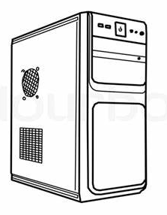
 |  | RECEPCION DEL EQUIPO
 |  | SOPLETEAR CPU
 |  | SOPLETEAR FUENTE DE PODER
 |  | LIMPIEZA DE GABINETE
 |  | RESPALDO DE INFORMACION
 |  | ELIMINAR ARCHIVOS TEMPORALES
 |  | REVISION DE SOFTWARE

 |  | OBSERVACIONES

 | MONITOR


 |  | LIMPIEZA DE MONITOR
 |  | LIMPIEZA DE PANTALLA

 |  | OBSERVACIONES

 | IMPRESORA
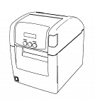
 |  | SOPLETEO DE IMPRESORA
 |  | LIMPIEZA DE IMPRESORA

 |  | OBSERVACIONES

 |  | SOPLETEADO DE TECLADO Y MOUSE
 |  | LIMPIEZA DE TECLADO Y MOUSE

 |  | OBSERVACIONES

 | FECHA Y FIRMA DE CONFORMIDAD

 | SOPORTE TECNICO

